Simple_DT
Simple Decision Tree Example (Excel) - Drying Mango
ตัวอย่างสำหรับการเรียนการสอน: ใช้ threshold ง่ายๆ ใน Excel เพื่อจำแนก PASS/FAIL จากข้อมูลกระบวนการผลิต

Thresholds (editable) |  |  | Decision tree logic (rule-based model) |  |  |  |  |  |  | Teaching note
Moisture cutoff | 13 | % | 1) If moisture >=Moisture cutoff -> FAIL |  |  |  |  |  |  | decision tree แบบง่ายเพื่อสาธิตใน Excel เท่านั้น หมายเหตุ: ถ้า moisture เป็นค่าที่รู้หลัง QC จริง ไม่ควรใช้เพื่อทำ forward prediction ในงานจริง (data leakage) แต่สามารถใช้ในชั้นเรียนเพื่อให้เห็นหลักการ classification ได้
Temp cutoff | 76.5 | °C | 2) Else if alarm_present=1 and temp < cutoff and speed >= cutoff -> FAIL
Line speed cutoff | 2.6 | m/min | 3) Else -> PASS
Summary |  |  |  |  |  |  | Confusion matrix
Total rows | 10 |  |  |  |  |  |  | Pred PASS | Pred FAIL
Correct predictions | 9 |  |  |  |  |  | Actual PASS | 5 | 0
Accuracy | 90.0% |  |  |  |  |  | Actual FAIL | 1 | 4

No. | timestamp | batch_no | inlet_temp | moisture | line_speed | alarm_code | operator_shift | qc_result | alarm_present | rule_1_moisture | rule_2_alarm-temp-speed | predicted_qc | actual_match? | scorecard | explanation
1 | 8:00:00 | B-01 | 78.2 | 11.8 | 2.5 | none | A | PASS | 0 | 0 | 0 | PASS | Yes | 0 | else pass
2 | 8:10:00 | B-01 | 77.5 | 12.4 | 2.5 | A12 | A | PASS | 1 | 0 | 0 | PASS | Yes | 0 | else pass
3 | 8:20:00 | B-01 | 76.8 | 12.9 | 2.4 | A12 | A | PASS | 1 | 0 | 0 | PASS | Yes | 0 | else pass
4 | 8:30:00 | B-02 | 79.1 | 11.5 | 2.6 | none | A | PASS | 0 | 0 | 0 | PASS | Yes | 0 | else pass
5 | 8:40:00 | B-02 | 76.8 | 12.7 | 2.5 | A07 | A | FAIL | 1 | 0 | 0 | PASS | No | 0 | else pass
6 | 8:50:00 | B-02 | 75.9 | 13.1 | 2.5 | A07 | A | FAIL | 1 | 1 | 0 | FAIL | Yes | 1 | moisture high
7 | 9:00:00 | B-03 | 74.8 | 13.5 | 2.7 | A15 | A | FAIL | 1 | 1 | 1 | FAIL | Yes | 2 | moisture high
8 | 9:10:00 | B-03 | 74.5 | 13.4 | 2.7 | A15 | B | FAIL | 1 | 1 | 1 | FAIL | Yes | 2 | moisture high
9 | 9:20:00 | B-03 | 74.1 | 13.0 | 2.8 | none | B | FAIL | 0 | 1 | 0 | FAIL | Yes | 1 | moisture high
10 | 9:30:00 | B-04 | 73.8 | 11.2 | 2.6 | none | C | PASS | 0 | 0 | 0 | PASS | Yes | 0 | else pass

How to use in class: ปรับ threshold ใน B5:B7 แล้วสังเกตว่าคอลัมน์ predicted_qc, actual_match? และ accuracy เปลี่ยนอย่างไร เพื่อให้นักศึกษาเห็นหลักการของ decision tree แบบง่ายๆ ใน Excel

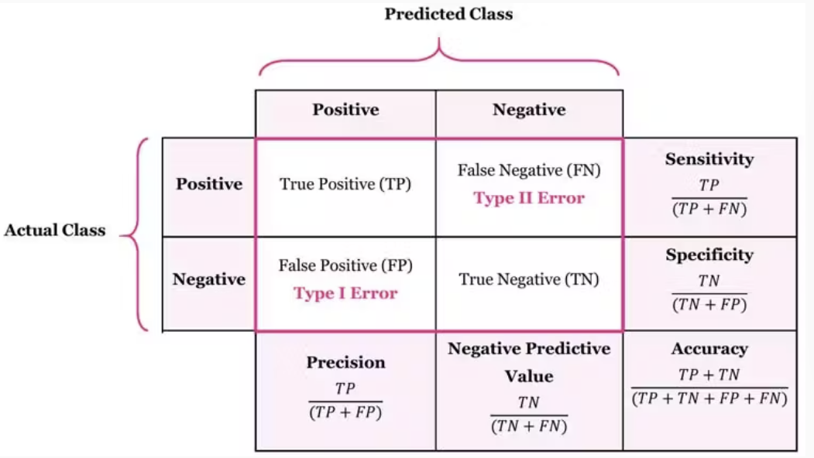
 |  |  |  |  |  |  |  |  | Confusion matrix: เป็นตารางที่ใช้สำหรับประเมินผลการจำแนกประเภทของโมเดล โดยเปรียบเทียบระหว่าง ผลจริง (Actual class) กับ ผลที่โมเดลทำนาย (Predicted class)
 |  |  |  |  |  |  |  |  | เพื่อให้เห็นว่าโมเดลทำนายถูกต้องหรือผิดพลาดในลักษณะใด ไม่ได้พิจารณาเฉพาะความแม่นยำโดยรวมเท่านั้น แต่ยังช่วยให้เราเข้าใจชนิดของความผิดพลาด

 |  |  |  |  |  |  |  |  | Accuracy : สัดส่วนของการทำนายที่ถูกต้องทั้งหมดเมื่อเทียบกับจำนวนข้อมูลทั้งหมด

 |  |  |  |  |  |  |  |  | Sensitivity: สัดส่วนของการทำนายผลบวกที่ถูกต้อง (TP) เมื่อเทียบกับจำนวนผลบวก (TP + FN) ที่เกิดขึ้นจริง

 |  |  |  |  |  |  |  |  | Specificity : สัดส่วนของการทำนายผลลบที่ถูกต้อง (TN) เมื่อเทียบกับจำนวนผลลบที่เกิดขึ้นจริง (TP + FN)

 |  |  |  |  |  |  |  |  | Precision: สัดส่วนของการทำนายผลบวกที่ถูกต้อง (TP) เมื่อเทียบกับจำนวนผลการทำนายที่เป็นบวก (TP + FP)

 |  |  |  |  |  |  |  |  | Negative Predictive Value (NPV) : สัดส่วนของการทำนายผลลบที่ถูกต้อง (TN) เมื่อเทียบกับจำนวนผลการทำนายที่เป็นลบ (TN + FN)

 | ที่มา: https://encord.com/glossary/confusion-matrix/

